履歴書
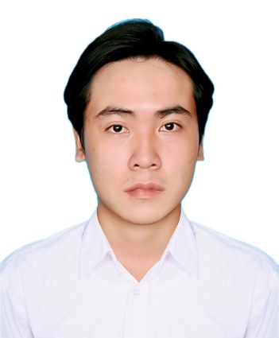
番号：TTS-012
履 歴 書
 |  |  |  |  |  |  |  |  | 2026年08月19日現在
姓名 | フリガナ |  |  | チャン ティ フル
 | 英字表記 |  |  | TRAN THI FULL

生年月日 |  |  |  | 1998年06月20日 |  |  | 年齢 (28)歳 |  |  | 男 ・ ⭕女

出生地 |  |  |  | ハノイ
現住所 |  |  |  | ハノイ市 フエ通り123
婚 姻 |  |  |  | 既婚 ・ ⭕未婚 |  | 子 供 |  | ⭕無 ・ 有 |  |  |  |  | 民 族 |  | Kinh
学 歴 |  |  |  | 期 間 |  | 学校名
 |  |  |  | 2013年09月 ～ 2016年06月 |  | ハノイ高校
 |  |  |  | 2016年09月 ～ 2020年06月 |  | ハノイ工科大学

職 歴 |  |  |  |  |  | 勤 務 先 |  |  |  |  |  |  | 職 種
 |  |  |  | 2020年08月 ～ 2023年07月 |  | ABC縫製会社 |  |  |  |  |  |  | Công nhân may

外国語 |  |  |  | 英語・ 日本語（ みんな・自己紹介 ） |  |  |  | 訪日経験 |  |  | 有 | 年 月 ～ 年 月 |  |  |  |  | 無
 |  |  |  |  |  |  |  | 渡航経験 |  |  | 有 | ( 国) |  |  |  |  | 無

家 族 構 成
続柄 |  | 姓 名 |  |  |  | 年齢 | 同居 | 職 業 ・ 勤務先 |  |  |  |  |  |  | 月 収
父 |  | TRAN VAN A |  |  |  | 55 | ⭕
母 |  | LE THI B |  |  |  | 50 | ⭕

在日親戚・知人の有無
無 ・ 有 |  |  | 姓名： 性別： 年齢： 関係： 日本の居住地： 在留資格：

健康状態
身 長 |  |  | 165.0 | cm | 利き手 |  | 左 |  | 右 |  | 健康状態 |  |  | ⭕良好 普通 不健康
体 重 |  |  | 52.0 | kg | 右 |  | 正常 |  | 異常 |  | 慢性病 |  |  | 有 |  | 無
血液型 |  |  | A |  | 左 |  | 有 ・ 無 |  |  |  | 有 |  |  | 病名（ ）

その他
日本に行く目的・動機は何ですか
研修・実習期間が終了してから、帰国後の予定は何ですか
長所 |  |  | Cần cù, chăm chỉ |  |  |  |  |  |  |  |  |  | 趣味 |  | Đọc sách, nấu ăn

